第五章
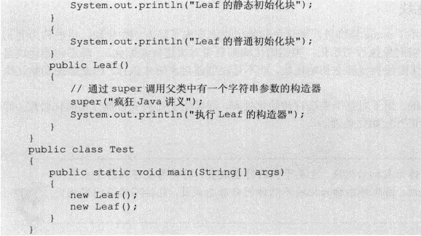
7.类的各成员之间的定义顺序没有任何影响，各成员之间可以相互调用，但需要指出的是，static修饰的成员不能访问没有static修饰的成员

8.定义成员变量的修饰符：修饰符可以省略，也可以是public、protected、private、static、final，其中public、protected、private三个最多只能出现其中之一，
 | 可以与static、final组合起来修饰成员变量。

9.定义方法变量的修饰符：修饰符可以省略，也可以是public、protected、private、static、final、abstract，其中public、protected、private三个最多只能出现其中之一
 | ，abstract和final最多只能出现其中之一，他们可以与static组合起来修饰方法。

10.static：静态成员不能直接访问非静态成员。有static修饰的成员属于类本身，没有static修饰的成员属于该类的实例。

5.1.2 对象的产生和使用
 | 1.创建对象的根本途径是构造器，通过new关键字来调用某个类的构造器即可创建这个类的实例。
 | 2.static修饰的方法和成员变量，既可以通过类来调用，也可通过实例来调用；没有使用static修饰的普通方法和成员变量，只可通过实例来调用。
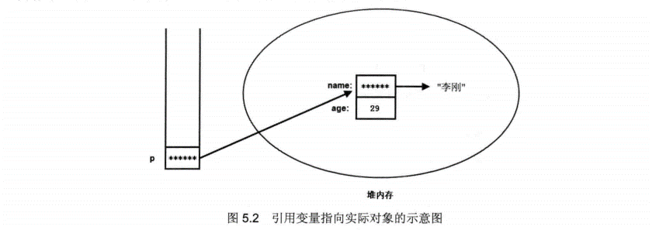
 | 3

 | 栈内存里的引用变量并未真正存储对象的成员变量，对象的成员变量的数据实际存放在堆内存里；而引用变量只是指向该堆内存里的对象。一个对象
 | 被创建成功以后，这个对象将保存在堆内存中，java程序不允许直接访问堆内存中的对象，只能通过该对象的引用操作该对象。
 | 如果堆内存里的对象没有任何变量指向该对象，那么程序将无法再访问该对象，这个对象也就变成了垃圾，java的垃圾回收机制将回收该对象，释放该对象所占的内存区。
 | 因此，如果希望通知垃圾回收机制回收某个对象，只需切断该对象的所有引用变量和它之间的关系即可，也就是把这些引用变量赋值为null。

5.1.4 对象的this引用
 | 1.this关键字总是指向调用该方法的对象。
 | 2.对于static修饰的方法而言，则可以使用类来直接调用该方法，如果在static修饰的方法中使用this关键字，则这个关键字就无法指向合适的对象。所以
 | static修饰的方法中不能使用this引用。所以static修饰的方法不能访问不使用static修饰的普通成员，因此java语法规定：静态成员不能直接访问非静态成员。
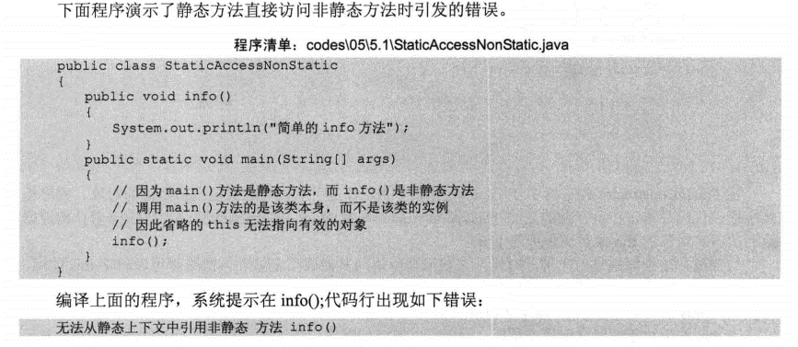

 | 3.如果方法里有个局部变量和成员变量同名，但是又要访问这个成员变量，就需要用this。

5.2 方法详解
 | 1.方法的所属性：方法不能独立存在，方法必须属于类或者对象。使用了static修饰，则这方法属于这个类，否则这个方法属于这个类的实例。
 | 2.方法不能独立存在的，调用方法也必须使用类或者对象作为主调者。

 | 3.如果声明方法时包含了形参声明，则调用方法时必须给这些形参指定参数值，调用方法时实际传给形参的参数值也被称为实参。Java方法的参数参数传递方式只有一种：值传递。
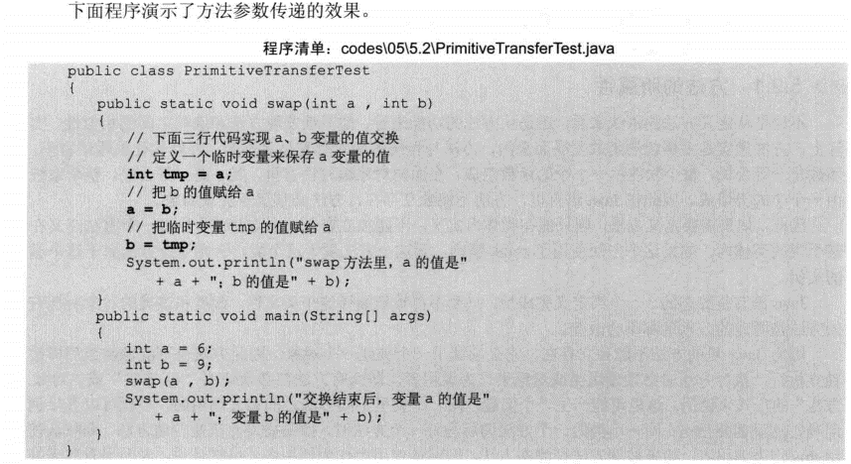
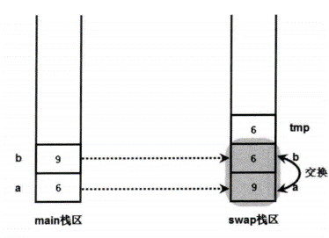
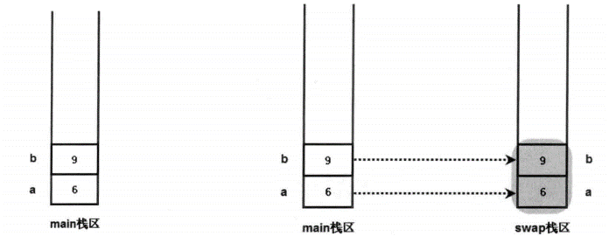

 | 4.java对于引用类型的参数传递，一样采用的是值传递方式。传递的是引用变量。
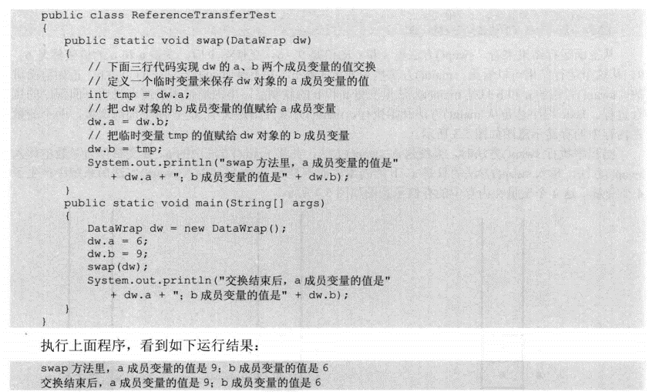
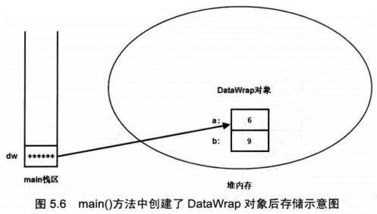
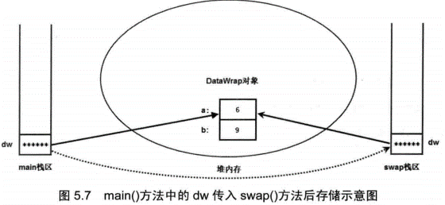

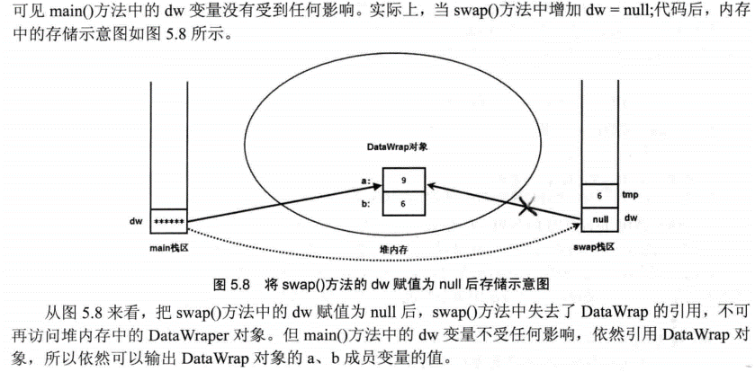

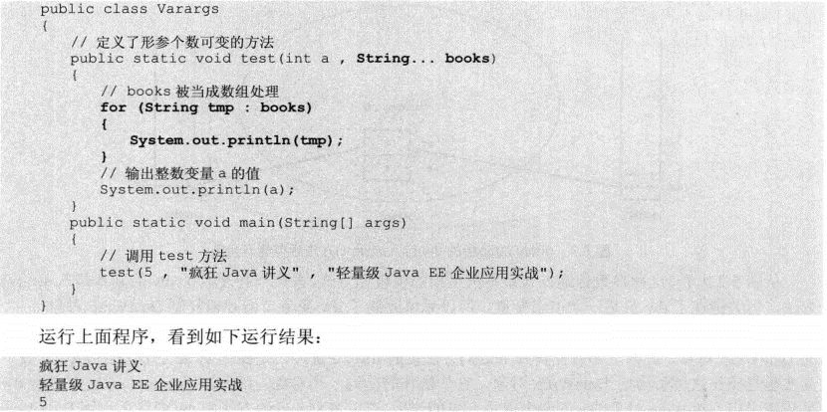
 | 5 |  |  | 个数可变的形参只能处于形参列表的最后。
 |  |  |  | 一个方法中只能有一个长度可变形参

 | 6.递归一定要向已知的方向递归，不能死循环。
 | 7.如果同一个类中包含了两个或两个以上方法名相同，但形参列表不同，则被称为方法重载。
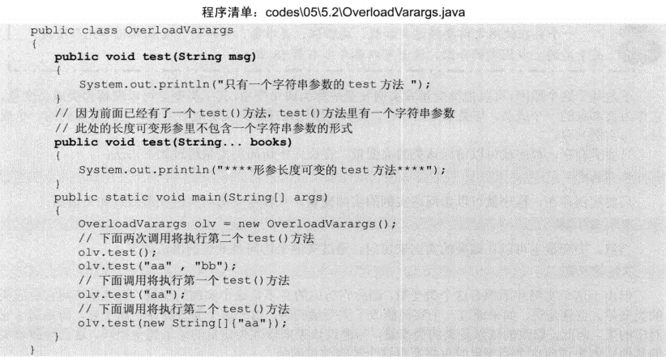

 | 8.成员变量和局部变量 | 成员变量：类里定义的变量，也就是前面所介绍的field。
 |  | 局部变量：在方法里定义的变量。
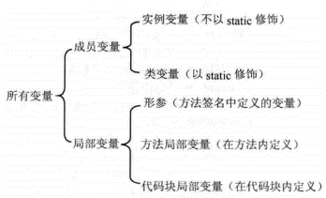
 |  |  | 从该类的实例被创建起开始存在，直到系统完全销毁这个实例。

 |  |  | 从该类的准备阶段起开始存在，直到系统完全销毁这个类，类变量的作用域和这个类的生存范围相同

 |  |  | 作用域是在整个方法内有效

 |  |  | 作用域是从定义该变量的地方生效，到该方法结束时失效。

 |  |  | 作用域是从定义该变量的地方生效，到该方法结束时失效。
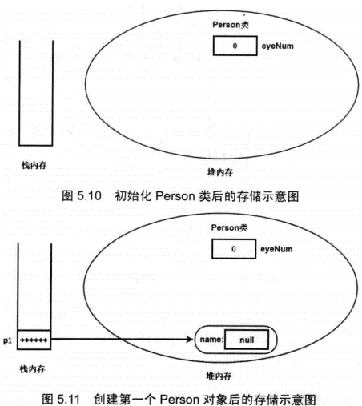
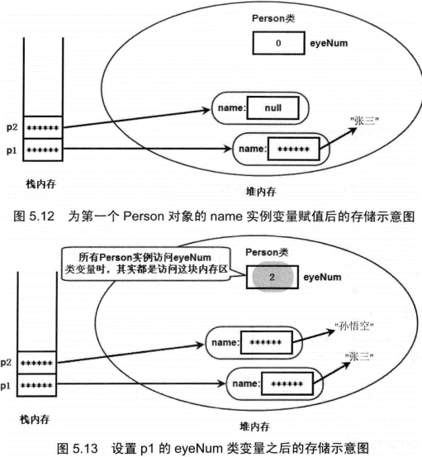
 | 变量在同一作用域内不允许同名。

 | 9.成员变量存在于堆内存的对象中。局部变量与成员变量不同，局部变量不属于任何类或实例，因此它总是保存在其所在方法的栈内存中。如果局部变量是基本类型的变量，则直接把这个
 | 变量的值保存在该变量对应的内存中；如果局部变量是一个引用类型的变量，则这个变量里存放的是地址，通过该地址引用到该变量实际引用的对象或数组。

 | 10.访问控制级别

 | 11.包：java规定，位于包中的类，在文件系统中也必须有与包名层次相同的目录结构。

5.5 深入构造器
 | 1.创建一个对象时，默认的初始化会把所有基本类型的实例变量设为0（数值型）或false（布尔型），把所有的引用类型的实例变量设为null。
 | 2.为了在构造器B中调用构造器A，又不会重新创建一个java对象，可以使用this关键字。This("a","b");

5.6 类的继承
 | 1.类只能有一个直接继承。
 | 2.子类包含与父类同名方法的现象被称为方法重写override。要遵循两同两小一大的原则：两同：方法名相同、形参列表相同；两小：子类方法返回值类型应比
 | 父类方法返回值类型更小或相等，子类方法声明抛出异常类应比父类方法声明抛出异常类更小或相等；一大指的是子类方法的访问权限应比父类方法的访问权限更大或相等。
 | 3.需要在子类方法中调用父类被覆盖的方法，可以用super来调用。同this一样不能出现在static修饰的方法中。
 | 子类么有包含和父类同名的成员变量时，无须显式会用super或父类名作为调用者。没有显式指定调用者，查找顺序为：1.查找该方法中是否有同名的局部变量；2.查找当前类中是否包含
 | 同名的成员变量。3.查找直接父类中是否包含同名的成员变量，依次寻找所有父类，直到object类。如果找不到，则系统编译错误。

5.7 多态

 | 1.java允许把一个子类对象直接赋给一个父类引用变了，无需任何类型的转换，或者被称为向上转型（upcasting），向上转型由系统自动完成。
 | 当把一个子类对象直接赋给父类引用变量时，例如上面的BaseClass a = new SubClass();这个a引用变量的编译时类型是BaseClass，而运行时类型是SubClass，单运行时
 | 调用该引用变量的方法时，其方法行为总是表现出子类方法的行为特征，而不是父类方法的行为特征，这就可能出现：相同类型的变量、调用同一个方法呈现出多种不同的行为特征，这就是多态。
 | 与方法不同的是，对象的实例变量不具备多态性。比如a引用变量，程序中输出它的book实例变量时，不是输出SubClass类里定义的实例变量，而是输出BaseClass类的实例变量。
 | 2.引用变量的强制类型转换(type)variable。
 | 注意：基本类型之间的转换只能在数值类型之间进行，这里所说的数值类型包括整数型，字符型和浮点型。但是数值类型和布尔类型之间不能进行类型转换。
 | 引用类型之间的转换只能在具有继承关系的两个类型之间。如果两个没有任何继承关系的类型，则无法进行类型转换，否则编译时会出现错误。如果试图把一个父类型实例
 | 转换成子类类型，则这个对象必须实际上是子类型实例才行。否则异常。
 | 3.instanceof运算符前一个操作数通常是引用类型变量，后一个操作数通常是一个类(也可以是接口),它用于判断前面的对象是否是后面的类，或者子类，实现类的实例。
 | 用它来判断是否可以强制转换。

5.8 继承和组合
 | 1.尽量隐藏父类的内部数据。尽量把父类的所有成员变量都设置成private访问类型，不要让子类直接访问父类的成员变量。
 | 2.不要让子类可以随意访问，修改父类的方法。父类中那些仅为辅助其他的工具方法，应该使用private访问控制符修饰，让子类无法访问该方法；如果父类中的方法需要被外部类调用，
 | 则必须用public来修饰，如果又不希望子类重写该方法，可以用final来修饰。如果希望父类某个方法被子类重写，但不希望被其他类自由访问，可以用protected
 | 3.尽量不要在父类构造器中调用将要被子类重写的方法。

5.9 初始化块

 | 1.创建java对象时，系统总是先调用该类定义的初始化块，如果一个类里定义了2个普通初始化块，则前面定义的初始化块先执行，后面定义的初始化块后执行。
 | 初始化块没有名字，没有表示，无法通过类对象来调用，只在创建java对象时隐式执行，而且在执行构造器之前执行。

 | 2.挡java创建一个对象时，系统先为该对象的所有实例变量分配内存（前提是该类已经被加载过了），接着程序开始对这些实例变量执行初始化，其初始化顺序是：
 | 先执行初始化块或声明实例变量时指定的初始值（这两个地方指定初始值的执行顺序与他们在源代码的排列顺序相同），再执行构造器里指定的初始值。

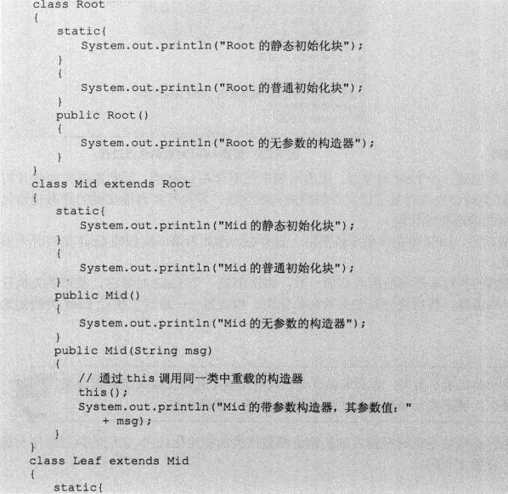
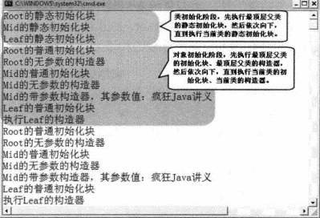
 | 3.静态初始化块

第六章
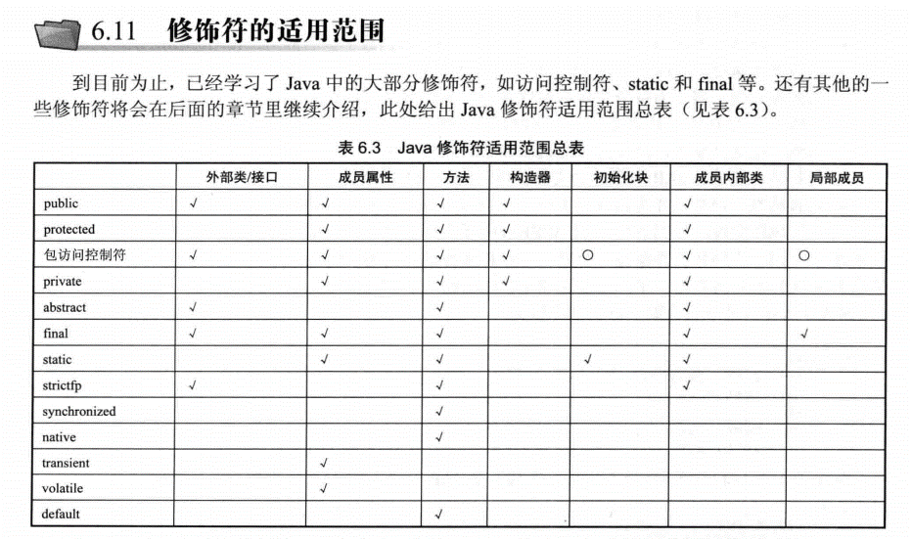
6 面向对象下

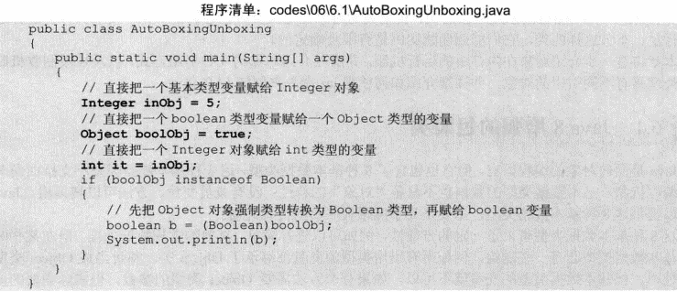
 | 1.装箱拆箱 |  |  |  | 例如Integer可以自动拆箱成int。int可以自动装箱Integer或者Object

 | -128~127自动装箱成Integer实例时，永远引用同一cache数组的同一数组元素
 | 每次把这个范围之外的整数自动装箱成Integer实例时，系统总是重新创建一个新的Integer实例

6.2 处理对象
 | 1.toString()是Object方法，可以重写
 | 2.如果两个变量是基本类型变量，且都是数值类型（不一定要求数据类型严格相同），只要两个变量的值相同，就返回true。
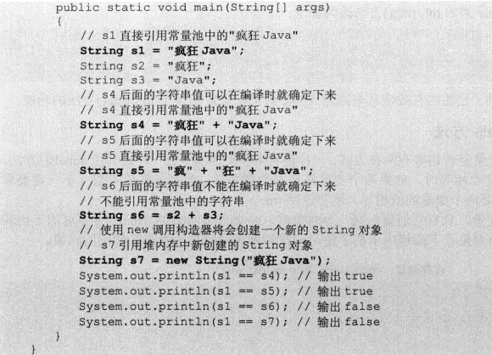
 | 3.如果是两个引用变量，只有指向同一对象时，==才是true。这个时候要equals。

6.3 类成员
 | 1.static关键字修饰的成员就是类成员，类成员有类变量，类方法，静态初始化块，static不能修饰构造方法。Static修饰的类成员属于整个类，不属于单个实例。
 | 2.类成员属于整个类，当系统第一次准备使用该类时，系统会为该类变量分配内存空间，类变量开始生效，知道该类被卸载，该类的类变量所占的内存才被垃圾回收机制回收。
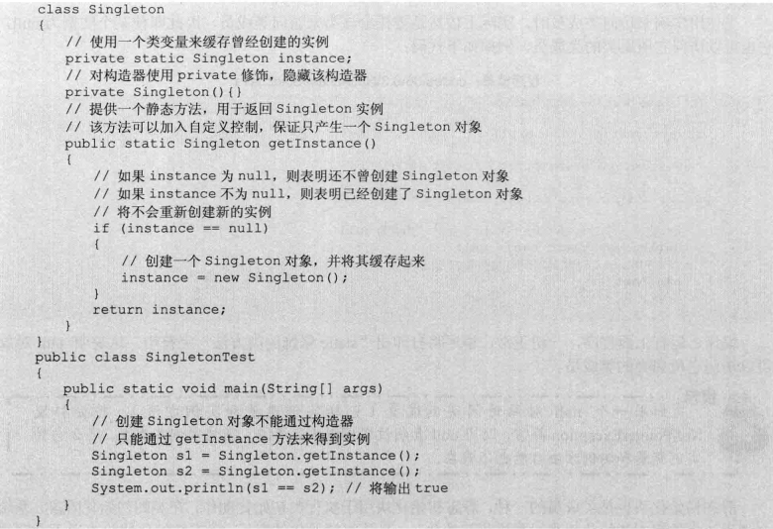
 | 2.1。单例模式

 | 3.final关键字可以用于修饰类，变量和方法。表示修饰的类、方法和变量不可改变。
 | final修饰的成员变量必须有程序员显式地指定初始值。
 | 类变量：必须在静态初始化块中指定初始值或声明该类变量时指定初始值，而且只能在两个地方其中之一指定。没有静态构造函数
 | 成员变量：必须在非静态初始化块、声明该实例变量或构造器中指定初始值，且只能三个地方其中之一指定。
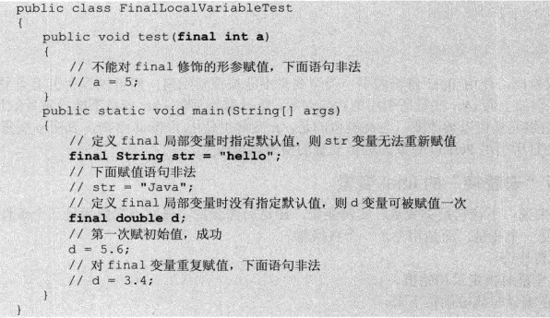

 | 4.final修饰基本类型变量时，不能对基本类型变量重新复制，因此基本类型变量不能被修改。
 | 对于引用类型变量，保存的仅仅是一个引用，final只保证这个引用基本变量所引用的地址不会改变，即一直引用同一对象，但这个对象完全可以发生改变。
 | final int[] iArr = {1,2,3}; iArr[2] = 4;
 | final Person p = new Person(); p.setAge(23);

 | 5.final修饰的时候，如果编译时能够被确定下来，就成了宏变量。但如若用了方法不能再编译的时候确定下来，即使值相等，也不会成为宏变量。
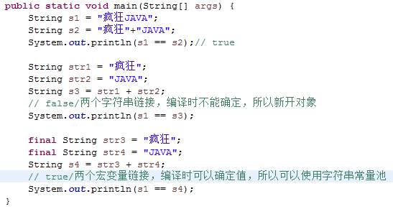

 | 6.final方法，不可被重写。处于某些原因，不希望子类重写，可以使用final。如果父类用private final修饰方法，如果子类有个同样名称同样参数同样返回对象，也不算是重写。
 | 7.final类不可能有子类
 |  | public final class FinalClass(){}
 |  | // 下面的类定义将出现编译错误
 |  | class Sub entends FinalClass()

 | 8.不可变类 不可变(immutable)类的意思是创建该类的实例后，该实例的实例变量是不可改变的。Java提供的8个包装类和java.lang.String类都是不可变类。

 | 如果要自己创不可变类，可遵循如下规则：
 | 1.使用private和final修饰符来修饰该类的成员变量。
 | 2.提供带参构造器，用于根据传入参数来初始化类里的成员变量。
 | 3.仅为该类的成员变量提供getter方法，不要为该类的长远变量提供setter方法，因为普通方法无法修改final修饰的成员变量。
 | 4.如果有必要，重写object类的hashCode和equals方法。Equals方法根据关键成员变量来作为两个对象是否相等的标准。除此之外，还应该保证两个用equals方法判断为相等的对象的hashcode也相等。
 |  |  |  | 如果不可变类中有引用变量，如下
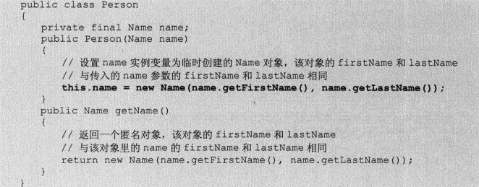

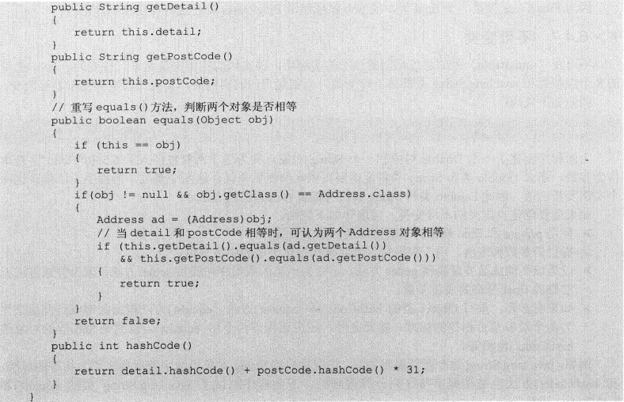

 |  |  |  | 不能直接返回该实例变量，以为可能会被篡改

6.5 抽象类
 | 1.抽象方法和抽象类必须使用abstract修饰符来定义，有抽象方法的类只能被定义成抽象类，抽象类里可以没有抽象方法。
 |  | a.抽象类必须使用abstract修饰符来修饰，抽象方法也必须使用abstarct修饰符来修饰，抽象方法不能有方法体。
 |  | b.抽象类不能被实例化，不发使用new关键字来调用抽象类的构造器创建抽象类的实例。即使抽象类里不包含抽象方法，这个抽象类也不能创建实例。
 |  | c.抽象类可以包含成员变量、方法（普通方法和抽象方法都可以）、构造器、初始化块、内部类（接口、枚举）5种成分。抽象类的构造器不能用于创建实例，主要被子类调用。
 |  | d.含有抽象方法的类（包括直接定义了一个抽象方法；或继承了一个抽象父类，单没有完全实现父类包含的抽象方法；或实现了一个接口，
 |  | 但没有完全实现接口包含的抽象方法三种情况）只能被定义成抽象类。

 |  | 2.利用抽象类和抽象方法的有事，可以更好地发挥多态的优势，使程序更加灵活。
 |  | 当使用abstract修饰类时，表明这个类只能被继承；当使用abstract修饰方法时，表明这个方法必须由子类提供实现（即重写）。
 |  | 而final修饰的类不能被继承，final修饰的方法不能被重写。因此final和abstract永远不能同时使用。
 |  | 3.没有抽像变量，抽像成员变量，不能修饰构造器，没有抽像构造器。
 |  | 4.static和abstract不能同时修饰某个方法，没有类抽象方法。
 |  | static和abstract不是绝对互斥，他们可以同时修饰内部类。
 |  | private和abstract不能同时修饰方法。

 |  | 5.抽象类的作用：模板模式。
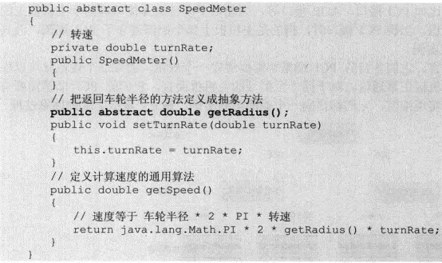
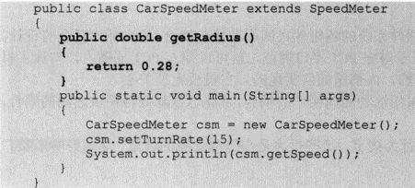

 |  | 简单规则：
 |  | 1.抽像父类可以只定义需要使用的某些方法，把不能实现的部分抽像成抽像方法，留个其子类去实现。
 |  | 2.父类中可能包含需要调用其他系列方法的方法，这些被调方法既可以既可以由父类实现，也可以由子类实现。父类里提供的方法只是定义了一个通用算法，其实现也许并不完全
 |  | 由自己实现，而必须依赖于其子类的辅助。

 | 6.6 接口
 |  | 1.接口里不能包含普通方法，接口里的所有方法都是抽象方法。JAVA8对接口进行了改进，允许在接口中定义默认方法，默认方法可以提供方法实现。
 |  | 接口不提供任何实现。接口体现的是规范和实现分离设计哲学。
 |  | 2.由于接口定义的是一种规范，因此接口里不能包含构造器和初始化块定义。接口里可以包含成员变量（只能是静态常量）、方法(抽象实例方法、类方法或默认方法)
 |  | 内部类（包括内部接口、枚举）
 |  | 接口里的所有成员，包括常量、方法、内部类和内部枚举都是public访问权限。定义接口成员时，可以省略访问控制修饰符号。如果指定，只能public。
 |  | 在接口中定义成员变量时，不管是否使用public static final，接口里的成员变量总是使用这三个修饰符来修饰。
 |  | 接口里定义的方法只能是抽象方法，类方法或默认方法。不是默认方法，系统将自动为普通方法增加abstract修饰符，自动增加public abstract来修饰。普通方法不能有方法实现。
 |  | 类方法和默认方法必须有方法实现。
 |  | 3.java8 允许在接口中定义默认方法。默认方法必须使用default修饰，该方法不能使用static修饰，无论程序是否制定，默认方法总是使用public修饰。没有指定，默认public。
 |  | 默认方法不能直接使用接口来调用，需要接口实现类的实例来调用。
 |  | 4.java8 允许在接口中定义类方法。类方法必须使用static修饰。该方法不能使用default修饰。类方法总是使用public修饰。

 |  | 5.接口和抽象类
 |  | 接口和抽象类具有如下特征
 |  | 1.接口和抽象类都不能被实例化，他们都位于继承树的顶端，用于被其他类实现和继承。
 |  | 2.接口和抽象类都可以包含抽象方法，实现接口或抽象类的普通子类都必须实现这些抽象方法。
 |  | 3.差别：接口作为系统与外界交互的，接口体现的是一种规范。接口类似于整个系统的总纲，制定了系统各模块应该遵循的标准。因此不应该经常改变。一旦接口被改变，对整个系统的影响是辐射式的。导致系统中大部分类都需要改写
 |  | 抽象类不一样，抽象类作为系统中多个子类的共通父类，它体现的是一种模板式设计。可以被当成系统实现过程中的中间产品，已经实现了系统部分功能，但是还需要进一步完善。
 |  | 1.接口里只能包含抽象方法和默认方法和类方法。不能为普通方法提供方法实现；抽象类则可以包含普通方法。
 |  | 2.接口里不能定义静态方法；抽象类可以定义静态方法（接口应该可以定义静态方法）
 |  | 3.接口里只能定义静态常量，不能定义普通成员变量；抽象类里则既可以定义成员变量，也可以定义静态常量。
 |  | 4.接口里不包含构造器，抽象类可以包含构造器。抽象类的构造器并不是用于创建对象，而是让子类调用这些构造器来完成属于抽象类的初始化操作。
 |  | 5.接口里不能包含初始化块；但是抽象类则完全可以包含初始化块。
 |  | 6.一个类最多只能有一个直接的父类，包括抽象类；但一个类可以直接实现多个接口，通过实现多个接口可以弥补java单继承的不足。

 | 6.7 内部类
 |  | 1.一个类放在另一个类的内部定义，这个定义在其他类内部的类就被称为内部类。包含内部类的类称为外部类。
 |  | 作用：1.提供了更好的封装。不允许同一个包中的其他类访问该类。
 |  | 2.内部类成员可以直接方位外部类的私有数据。因为内部类被当成其他外部类成员，同一个类的成员之间可以相互访问。但外部类不能访问内部类的实现细节，例如内部类的成员变量。
 |  | 3.匿名内部类适合用于创建那些仅需要一次使用的类。
 |  | 2.内部类比外部类可以多使用三个修饰符：private、protected、static--外部类不可以使用这三个修饰符
 |  | 3.非静态内部类不能拥有静态成员。

 |  | 6.7.1. 大部分时候，内部类被作为成员内部类定义，而不是作为局部内部类。成员内部类是一种与成员变量、方法、构造器和初始化块相似的类成员：局部内部类和匿名内部类不是类成员。
 |  | 成员内部类分为两种：静态内部类和非静态内部类。使用static修饰的成员内部类是静态内部类。没有使用的是非静态内部类。

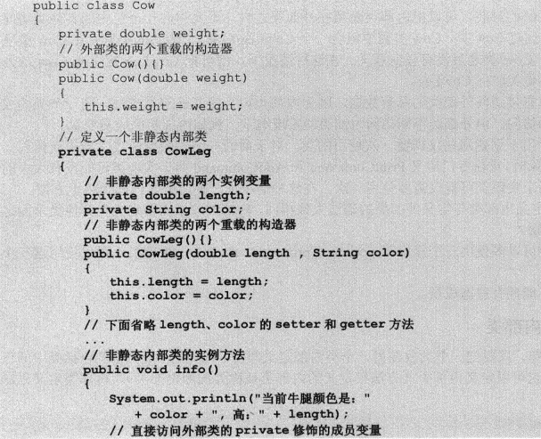
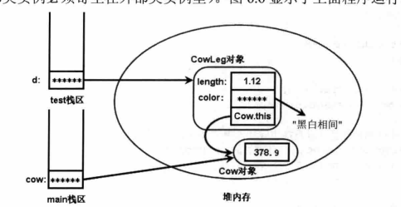

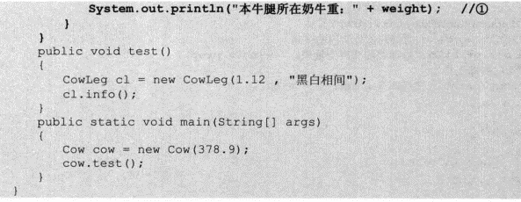

 |  | 外部类，内部类，局部变量同名，通过outterClass.this.propName的形式访问外部类的实例变量，通过this.propName访问非静态内部类的实例变量

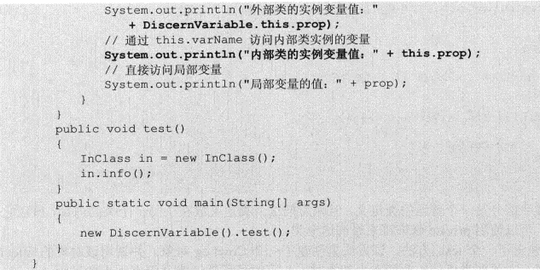

 |  | 非静态内部类的成员可以访问外部类的private成员，反过来不成立。非静态内部类的成员只在非静态内部类的范围内可知，并不能被外部类直接使用。如果外部类要访问，
 |  | 则必须显式创建非静态内部类对象来调用访问其实例成员。
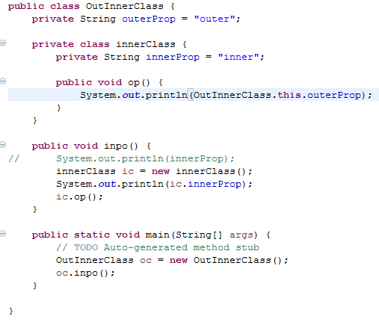

 |  | 根据静态成员不能访问非静态成员的规则，外部类的静态方法、静态代码块不能访问非静态内部类，包括不能使用非静态内部类定义的变量，创建实例等。
 |  | 总之，不允许在外部类的静态成员中直接使用非静态内部类

 |  | JAVA不允许在非静态内部类里定义静态成员。非静态内部类里不能有静态方法、静态成员变量、静态初始化块，所以上面三个静态生命都会引发错误。
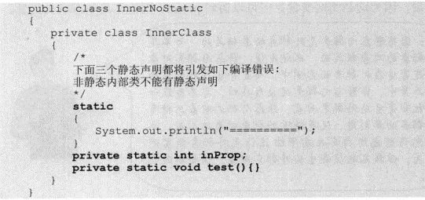

 |  | 6.7.2 静态内部类
 |  | 如果使用static来修饰内部类，则这个内部类就属于外部类本身，而不属于外部类的某个对象。因此被称为类内部类或者静态内部类。

 |  | 静态内部类可以包含静态成员，也可以包含非静态成员。
 |  | 根据静态成员不能访问非静态成员的规则，静态内部类不能访问外部类的实例成员，只能访问外部类的类成员。即使是静态内部类的实例方法也不能访问外部类的实例成员，只能访问外部类的静态成员。

 |  | java允许在接口里定义内部类，接口里的内部类默认使用public static修饰，接口的内部类只能是静态内部类。接口内部类只能指定public。

 |  | 6.7.3使用内部类
 |  | 定义内部类的作用就是定义变量、创建实例和作为父类被继承。

 |  | 1.在外部类内部使用内部类
 |  | 和使用普通类没有太大区别。但是不要在外部类的静态成员（包括静态方法和静态初始化块）中使用非静态内部类，因为静态成员不能访问非静态成员。

 |  | 2.在外部类以外使用非静态内部类
 |  | 内部类不能使用private访问控制权限。Private修饰的内部类只能在外部类内部使用。
 |  | 省略访问控制符的内部类，只能被与外部类处于同一个包中的其他类所访问
 |  | 使用protect修饰的内部类，可以被外部类处于同一包中的其他类和外部类的子类访问。
 |  | 使用public修饰的内部类，可以被任何地方访问。
 |  | OuterClass.InnerClass varName = OuterInstance.new InnerConstructor();
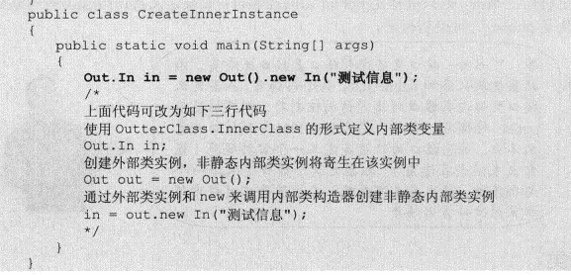

 |  | 创建非静态内部类的子类时，必须保证让子类构造器可以调用非静态内部类的构造器，调用非静态内部类的构造器时，必须存在一个外部类对象。
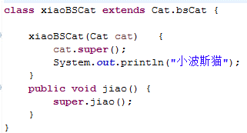
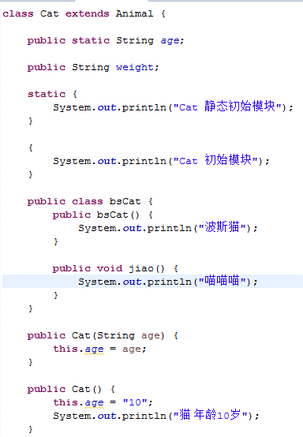
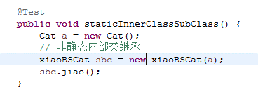

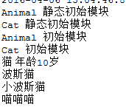

 |  | 3.外部类以外使用静态内部类
 |  | 因为静态内部类是外部类相关的，因此创建静态内部类对象时无需创建外部类对象。在外部类以外的地方创建静态内部类实例的语法
 |  | 因为调用静态内部类的构造器时无需使用外部类对象，所以创建静态内部类的子类也比较简单。

 |  | 6.7.4 如果把一个内部类放在方法里定义，则这个内部类就是一个局部内部类。局部内部类仅在该方法里有效。
 |  | 由于局部内部类不能放在外部类的方法以外的地方使用，因此局部内部类也不能使用访问控制符和static修饰符修饰。

 | 6.8 lambda表达式。。。。。要看啊

 | 6.9 枚举类
 |  | 1.枚举类可以实现一个或多个接口，使用enum定义的枚举类默认继承了java.lang.Enum类，而不是默认继承Object类，因此枚举类不能显式继承其他父类。
 |  | 其中java.lang.Enum类实现了java.lang.Serializable和java.lang.Comparable两个接口。
 |  | 2.使用enum定义、非抽象的枚举类默认会使用final修饰，因此枚举类不能派生子类。
 |  | 3.枚举类的构造器只能使用private访问控制符，如果省略了，默认使用private修饰：如果强制指定，只能private
 |  | 4.枚举类的所有势力必须在枚举类的第一行显式列出，否则这个枚举类永远不能产生实例。列出这些实例时，系统会自动添加public static final修饰。

 |  | switch控制表达式使用枚举类型时，后面case表达式中的值直接使用枚举值的名字，无须添加枚举类作为限定。
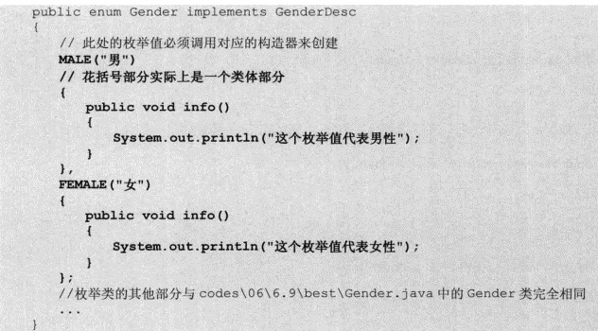
 |  | 6.9.4实现接口的枚举类

 |  | 6.9.5包含抽象方法的枚举类
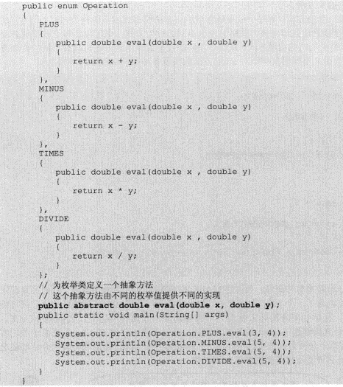

 | 6.10 对象与垃圾回收
 |  | 程序创建对象、数组等引用类型实体时，系统都会在堆内存中为之分配一块内存区，对象就保存在这块内存区中，当这块内存不再被任何引用变量引用时，这块内存就变成垃圾，
 |  | 等待垃圾回收机制回收。垃圾回收机制具有如下特征。
 |  | 1.垃圾回收机制只负责回收内存中的对象，不会回收任何物理资源（例如数据库连接、网络IO资源）
 |  | 2.程序无法精确控制垃圾回收的运行，垃圾回收会在合适的时候进行。当对象永久性地失去引用后，系统就会在合适的时候回收它所占的内存。
 |  | 3.在垃圾回收机制回收任何对象之前，总会先调用它的finalize()方法，该方法可能使该对象重新复活（让一个引用变量重新引用该对象），从而取消回收。

 |  | 6.10.1 对象在内存中的状态
 |  | 当一个对象子啊堆内存中运行时，根据它被引用变量所引用的状态，可以把它所处的状态分成如下三种。
 |  | 1.可达状态：当一个对象被创建后，若有一个以上的引用变量引用它，则这个对象在程序中处于可达状态，程序可通过引用变量来调用该对象的实例变量和方法。
 |  | 2.可恢复状态：如果程序中某个对象不再有任何引用变量引用它，它就进入了可恢复状态。在这种状态下，系统垃圾回收机制准备回收该对象所占用的内存。
 |  |  | 在回收该对象前，系统会调用所有可恢复状态对象的finalize()方法进行资源清理。如果系统在调用finalize()(方法时重新让一个引用变量引用该对象，
 |  |  | 则这个对象会再次变为可达状态；否则该对象将进入不可达状态。
 |  | 3.不可达状态：当对象与所有引用变量的关联都被切断，且系统已经调用所有对象的finalize()方法后依然没有使该对象变成可达状态，那么这个对象将永久地失去引用。
 |  |  | 最后变成不可达状态。只有当一个对象变为不可达状态时，系统才会真正回收该对象所占有的资源。
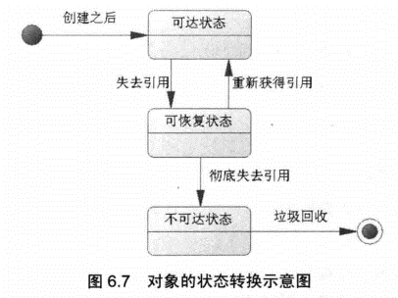

 |  | 一个对象可以被一个方法的局部变量引用，也可以被其他类的类变量引用，或被其他对象的实例变量引用。当某个对象被其他类的类变量引用时，只有该类
 |  | 被销毁了，该对象才会进入可恢复状态；当某个对象被其他对象的实例变量引用时，只有当该对象被销毁后，该对象才会进入可恢复状态。
 |  | 强制垃圾回收的方法：

 | 6.10.2 强制垃圾回收
 |  | 当一个对象失去引用后，系统何时调用他的finalize()方法对它进行资源清理，何时它会变成不可达状态，系统何时回收它所占有内存，对于程序完全透明。
 |  | 程序只能控制一个对象何时不再被任何引用变量引用，绝不能控制它何时被回收。

 |  | 强制回收
 |  | 1：调用System类的gc()静态方法：System.gc();
 |  | 2：调用Runtime对象的gc()实例方法：Runtime.getRuntime.gc();

 |  | 只是建议系统进行垃圾回收，系统对程序建议完全置之不理。

 | 6.10.3 finalze方法
 |  | java提供的默认机制来清理该对象的资源，这个机制就是finalize()方法。
 |  | 该方法是定义在Object类里的实例方法，方法原型为：protected void finalize() throws Throwable

 |  | 当finalize()方法返回后，对象消失，垃圾回收机制开始执行。方法原型中的throws Throwable表示它可以抛出任何类型的异常。
 |  | 任何Java类都可以重写Object类的finalize()方法，在该方法中清理该对象占用的资源。如果程序终止之前始终没有进行垃圾回收，
 |  | 则不会调用失去引用对象的finalize()方法来清理资源。垃圾回收机制合适调用对象的finalize()方法完全是透明的，只有当程序认为需要更多的额外内存
 |  | 时，垃圾回收机制才会进行垃圾回收。

 |  | finalize()方法具有如下4个特点。
 |  | 1.永远不要主动调用某个对象的finalize()方法，该方法应交给垃圾回收机制调用。
 |  | 2.finalize()方法何时被调用，是否被调用具有不确定性，不要把finalize()方法当成一定会被执行的方法。
 |  | 3.当JVM执行可恢复对象的finalize()方法时，可能使该对象或系统中其他对象重新变成可达状态。
 |  | 4.当JVM执行finalize()方法时出现异常时，垃圾回收机制不会报告异常，程序继续执行。

 | 6.10.4 对象的软、弱和虚引用
 |  | 对大部分对象而言，程序里会有一个引用变量引用该对象。除此之外java.lang.ref包下提供了三个类，软引用，虚引用和弱引用
 |  | 1.强引用(StrongReference)
 |  |  | Java中最常见的引用方式。创建一个对象，并把这个对象赋给一个引用变量，程序通过该引用变量来操作实际的对象。当一个对象被一个
 |  |  | 或一个以上的引用变量所引用时，它处于可达状态，不可能被系统垃圾回收机制回收。
 |  | 2.软引用(SoftReference)
 |  |  | 软引用需要通过SoftReference类来实现，当一个对象只有软引用时，它有可能被垃圾回收机制回收。当系统内存空间足够时，它不会被系统回收，
 |  |  | 程序也可使用该对象；当系统内存空间不足时，系统可能会回收它。软引用通常用于对内存敏感的程序中。
 |  | 3.弱引用(WeakReference)
 |  |  | 弱引用通过WeakReference类实现，和软引用很像，但弱引用的引用级别更低。对于只有弱引用的对象而言，当系统垃圾回收机制运行时，
 |  |  | 不管系统内存是否足够，总会回收该对象所占用的内存。
 |  | 4.虚引用(PhantomReference)
 |  |  | 虚引用通过PhantomReference类实现，虚引用完全类似于没有引用。虚引用对对象本身没有太大影响，对象甚至感觉不到虚引用的存在。如果一个对象
 |  |  | 只有一个虚引用时，那么它和没有引用的效果大致相同。虚引用主要用于跟踪对象被垃圾回收的状态，虚引用不能单独使用，虚引用必须
 |  |  | 和引用队列(ReferenceQueue)联合使用

 |  | 引用队列由java.lang.ref.ReferenceQueue类表示，它用于保存被回收后对象的引用。当联合使用软、弱和引用队列时，系统在回收被引用的对象之后，
 |  | 将把被回收对象对应的引用添加到关联的引用队列中。与软、弱引用不同的是，虚引用在对象被释放之前，将把它对应的虚引用添加到它关联的引用队列中，
 |  | 这使得可以在对象呗会后之前采取单独行动。

 |  | 软、弱引用可以单独使用，但虚引用不能，单独使用虚引用没有太大意义。虚引用主要作用是跟踪对象被垃圾回收的状态，程序可以通过检查与虚引用关联
 |  | 的引用队列中是否包含了该虚引用，从而了解虚引用所引用的对象是否即将被回收。

 |  | 使用这些引用类可以避免在程序执行期间将对象留在内存中。如果以软、弱引用或虚引用的方式引用对象，垃圾回收器就能够随意地释放对象。
 |  | 如果希望尽可能减小程序在其生命周期中所占用的内存大小时，这些引用类就很有用处。
 |  | 必须指出：如果使用了这些特殊的引用类，就不能保留对对象的强引用；如果保留，就会浪费这些引用类所提供的任何好处。

